Test_QTHT
Project Name | Xây dựng Website Smart Mobile
Module Code | Quản trị hệ thống

 | Passed | Failed | Untested | Blocked | Test Case Total
Round 1 | 9 | 0 | 0 | 0 | 9
Round 2 | 0 | 0 | 0 | 0 | 0
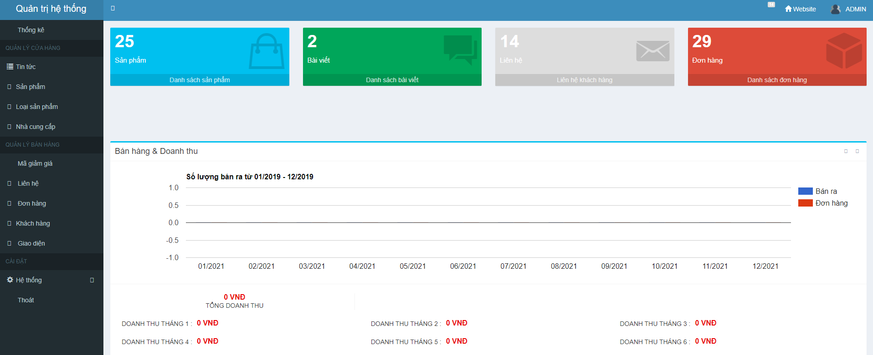

Testcase ID | Test Scenarin | Testcase | Test Steps | Test Data | Expected Result | Actual Result | Pass/ Fail |  | Ngày test |  | Tester
 |  |  |  |  |  |  | Round 1 | Round 2 | Round 1 | Round 2
TC1 | Kiểm tra hiển thị danh mục 'Sản phẩm' | Trỏ chuột vào 'Sản phẩm' có hiển thị ra form sản phẩm không | Trỏ chuột vào ' Sản phẩm' |  | Hiển thị ra form quản lý sản phẩm | Hiển thị ra form quản lý sản phẩm | Pass | Pass | 2021-04-05 | 2021-04-05 | Tuấn Anh
TC2 | Kiểm tra hiển thị danh mục 'Tin tức' | Trỏ chuột vào 'Tin tức' có hiển thị ra form tin tức không | Trỏ chuột vào 'Tin tức' |  | Hiển thị ra form quản lý Tin tức | Hiển thị ra form quản lý Tin tức | Pass | Pass | 2021-04-05 | 2021-04-05 | Tuấn Anh
TC3 | Kiểm tra hiển thị danh mục 'Loại sản phẩm' | Trỏ chuột vào 'Giới thiệu' có hiển thị ra form loại sản phẩm không | Trỏ chuột vào 'Loại sản phẩm' |  | Hiển thị ra form quản lý Loại sản phẩm | Hiển thị ra form quản lý Loại sản phẩm | Pass | Pass | 2021-04-05 | 2021-04-05 | Tuấn Anh
TC4 | Kiểm tra hiển thị danh mục 'Nhà cung cấp' | Trỏ chuột vào 'Nhà cung cấp' có hiển thị ra form nhà cung cấp không | Trỏ chuột vào ' Nhà cung cấp' |  | Hiển thị ra form quản lý nhà cung cấp | Hiển thị ra form quản lý nhà cung cấp | Pass | Pass | 2021-04-05 | 2021-04-05 | Tuấn Anh
TC5 | Kiểm tra hiển thị danh mục 'Mã giảm giá' | Trỏ chuột vào 'Mã giảm giá' có hiển thị ra form Mã giảm giá không | Trỏ chuột vào ' Mã giảm giá' |  | Hiển thị ra form quản lý Mã giảm giá | Hiển thị ra form quản lý Mã giảm giá | Pass | Pass | 2021-04-05 | 2021-04-05 | Tuấn Anh
TC6 | Kiểm tra hiển thị danh mục 'Liên hệ' | Trỏ chuột vào 'Liên hệ' có hiển thị ra form liên hệ không | Trỏ chuột vào ' Liên hệ' |  | Hiển thị ra form quản lý Liên hệ | Hiển thị ra form quản lý Liên hệ | Pass | Pass | 2021-04-05 | 2021-04-05 | Tuấn Anh
TC7 | Kiểm tra hiển thị danh mục 'Đơn hàng' | Trỏ chuột vào 'Đơn hàng' có hiển thị ra form đơn hàng không | Trỏ chuột vào ' Đơn hàng' |  | Hiển thị ra form quản lý Đơn hàng | Hiển thị ra form quản lý Đơn hàng | Pass | Pass | 2021-04-05 | 2021-04-05 | Tuấn Anh
TC8 | Kiểm tra hiển thị danh mục 'Khách hàng' | Trỏ chuột vào 'Khách hàng' có hiển thị ra form Khách hàng không | Trỏ chuột vào ' Khách hàng' |  | Hiển thị ra form quản lý khách hàng | Hiển thị ra form quản lý khách hàng | Pass | Pass | 2021-04-05 | 2021-04-05 | Tuấn Anh
TC9 | Kiểm tra hiển thị danh mục 'Giao diện' | Trỏ chuột vào 'giao diện' có hiển thị ra form giao diện không | Trỏ chuột vào 'Giao diện' |  | Hiển thị ra form quản lý giao diện | Hiển thị ra form quản lý giao diện | Pass | Pass | 2021-04-05 | 2021-04-05 | Tuấn Anh

Test_HTSP
Project Name | Xây dựng Website Smart Mobile
Module Code | Hiển thị sản phẩm (Danh mục sản phẩm)

 | Passed | Failed | Untested | Blocked | Test Case Total
Round 1 | 11 | 0 | 0 | 0 | 11
Round 2 | 0 | 0 | 0 | 0 | 0

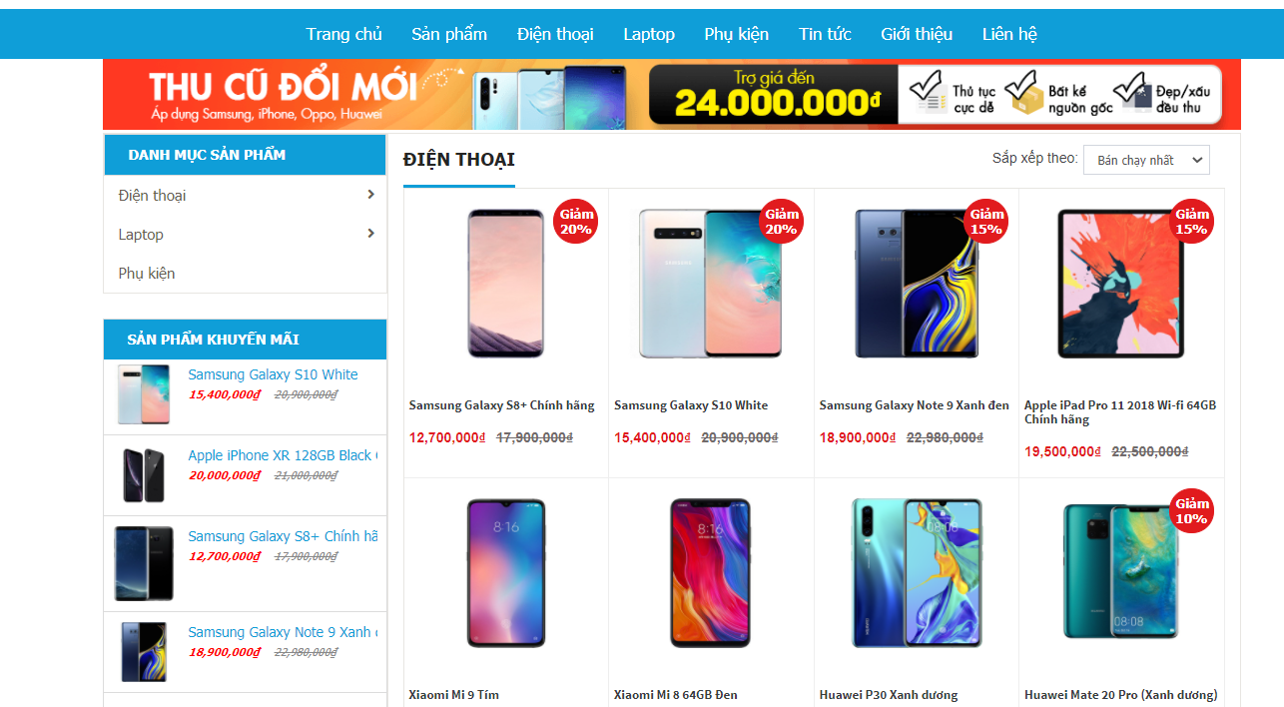

Testcase ID | Test Scenarin | Testcase | Test Steps | Test Data | Expected Result | Actual Result | Pass/ Fail |  | Ngày test |  | Tester
 |  |  |  |  |  |  | Round 1 | Round 2 | Round 1 | Round 2
TC1 | Kiểm tra hiển thị danh mục ' Điện thoại' | Trỏ chuột vào ' Điện thoại ' có hiển thị ra danh mục con không | Trỏ chuột vào 'Điện thoại' |  | Hiển thị ra danh mục con gồm: 'Samsung, Apple, Huawei, Xiomi' | Hiển thị ra danh mục con gồm: 'Samsung, Apple, Huawei, Xiomi' | Pass |  | 2021-04-05 |  | Anh
TC2 | Kiểm tra hiển thị danh mục ' Laptop ' | Trỏ chuột vào 'Laptop' có hiển thị ra danh mục con không | Trỏ chuột vào 'Laptop' |  | Hiển thị ra danh mục con gồm: 'HP, Dell, Macbook, Asus' | Hiển thị ra danh mục con gồm: 'HP, Dell, Macbook, Asus' | Pass |  | 2021-04-05 |  | Anh
TC3 | Kiểm tra hiển thị danh mục 'Phụ kiện' | Trỏ chuột vào 'Phụ kiện' có hiển thị ra danh mục con không | Trỏ chuột vào 'Phụ kiện' |  | Hiển thị các sản phẩm là phụ kiện của trang web | Hiển thị các sản phẩm là phụ kiện của trang web | Pass |  | 2021-04-05 |  | Anh
TC4 | Kiểm tra hiển thị ' Samsung ' | Nhấn chuột vào ' Samsung ' có hiển thị ra các điện thoại hãng samsung hay không | 1. Trỏ chuột vào ' Điện thoại ' 2. Nhấn chuột vào ' Samsung ' |  | Hiển thị ra các sản phẩm samsung | Hiển thị ra các sản phẩm samsung | Pass |  | 2021-04-05 |  | Anh
TC5 | Kiểm tra hiển thị ' Xiaomi ' | Nhấn chuột vào ' Xiaomi ' có hiển thị ra các điện thoại hãng xiaomi hay không | 1. Trỏ chuột vào ' Điện thoại ' 2. Nhấn chuột vào ' Xiaomi ' |  | Hiển thị ra các sản phẩm xiaomi | Hiển thị ra các sản phẩm xiaomi | Pass |  | 2021-04-05 |  | Anh
TC6 | Kiểm tra hiển thị ' Apple ' | Nhấn chuột vào ' Apple ' có hiển thị ra các sản phẩm Apple hay không | 1. Trỏ chuột vào ' Điện thoại ' 2. Nhấn chuột vào ' Apple ' |  | Hiển thị sản phẩm: Iphone 1, Iphone 2, Iphone 3, Iphone 3 | Hiển thị sản phẩm: Iphone 1, Iphone 2, Iphone 3, Iphone 4 | Pass |  | 2021-04-05 |  | Anh
TC7 | Kiểm tra hiển thị ' Huawei, ' | Nhấn chuột vào ' Huawei, ' có hiển thị ra các sản phẩm Huawei hay không | 1. Trỏ chuột vào ' Điện thoại ' 2. Nhấn chuột vào 'Huawei' |  | Hiển thị ra các sản phẩm Huawei | Hiển thị ra các sản phẩm Huawei | Pass |  | 2021-04-06 |  | Anh
TC8 | Kiểm tra hiển thị 'HP' | Nhấn chuột vào 'HP ' có hiển thị ra các Laptop hãng HP hay không | 1. Trỏ chuột vào 'Laptop' 2. Nhấn chuột vào 'HP' |  | Hiển thị ra các sản phẩm HP | Hiển thị ra các sản phẩm HP | Pass |  | 2021-04-05 |  | Anh
TC9 | Kiểm tra hiển thị 'Dell' | Nhấn chuột vào 'Dell' có hiển thị ra các Laptop hãng Dell hay không | 1. Trỏ chuột vào 'Laptop' 2. Nhấn chuột vào ' Dell ' |  | Hiển thị ra các sản phẩm Dell | Hiển thị ra các sản phẩm Dell | Pass |  | 2021-04-05 |  | Anh
TC10 | Kiểm tra hiển thị 'Macbook' | Nhấn chuột vào ' Macbook ' có hiển thị ra các sản phẩm Macbook hay không | 1. Trỏ chuột vào 'Laptop' 2. Nhấn chuột vào ' Macbook ' |  | Hiển thị ra các sản phẩm Macbook | Hiển thị ra các sản phẩm Macbook | Pass |  | 2021-04-05 |  | Anh
TC11 | Kiểm tra hiển thị 'Asus' | Nhấn chuột vào ' Asus ' có hiển thị ra các sản phẩm Asus hay không | 1. Trỏ chuột vào 'Laptop' 2. Nhấn chuột vào 'Asus' |  | Hiển thị ra các sản phẩm Asus | Hiển thị ra các sản phẩm Asus | Pass |  | 2021-04-06 |  | Anh

Test_Tin tức
Project Name | Xây dựng Website Smart Mobile
Module Code | Trang chủ

 | Passed | Failed | Untested | Blocked | Test Case Total
Round 1 | 3 | 0 | 0 | 0 | 3
Round 2 | 0 | 0 | 0 | 0 | 0
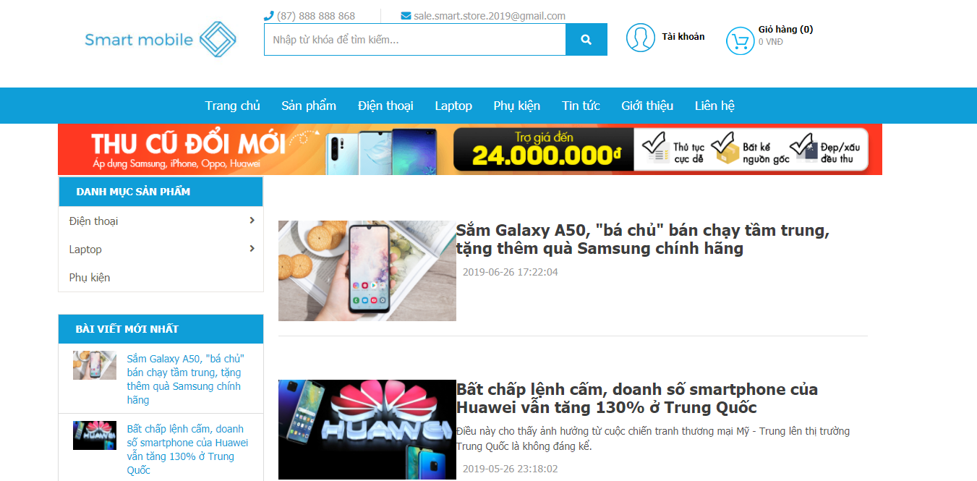

Testcase ID | Test Scenarin | Testcase | Test Steps | Test Data | Expected Result | Actual Result | Pass/ Fail |  | Ngày test |  | Tester
 |  |  |  |  |  |  | Round 1 | Round 2 | Round 1 | Round 2
TC1 | Kiểm tra hiển thị danh mục 'Tin tức' | Trỏ chuột vào 'Tin tức' có hiển thị ra form tin tức không | Trỏ chuột vào 'Tin tức' |  | Hiển thị ra form quản lý Tin tức | Hiển thị ra form quản lý Tin tức | Pass |  | 2021-04-05 |  | Tuấn Anh
TC2 | Kiểm tra hiển thị 'bài viết' | Bấm chuột vào 'bài viết 1' kiểm tra có hiện ra bài không | Trỏ chuột vào bài viết 1 |  | Hiển thị ra nội dung bài viết 1 | Hiển thị ra nội dung bài viết 2 | Pass |  | 2021-04-05 |  | Tuấn Anh
TC3 | Kiểm tra hiển thị 'bài viết mới nhất' | Bấm chuột vào bài viết đầu tiên ở bài viết mới nhất | trỏ chuột vào bài viết đầu tiên |  | hiển thị ra nội dung của bài viết | hiển thị ra nội dung của bài viết | Pass |  | 2021-04-05 |  | Tuấn Anh

Test_QL Nhà Cung Cấp
Project Name | Xây dựng Website Smart Mobile
Module Code | Quản lý nhà cung cấp

 | Passed | Failed | Untested | Blocked | Test Case Total
Round 1 | 3 | 1 | 0 | 0 | 4
Round 2 | 4 | 0 | 0 | 0 | 4
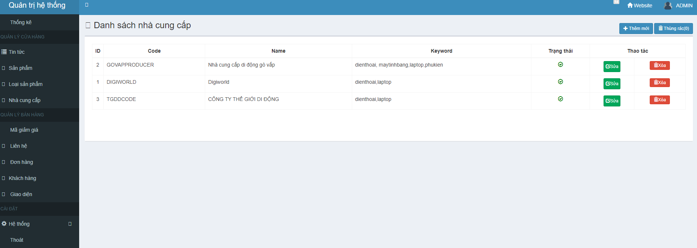

Testcase ID | Test Scenarin | Testcase | Test Steps | Test Data | Expected Result | Actual Result | Pass/ Fail |  | Ngày test |  | Tester
 |  |  |  |  |  |  | Round 1 | Round 2 | Round 1 | Round 2
TC1 | Kiểm tra chức năng 'sửa' | trỏ chuột vào button sửa xem có có xuất hiện giao diện sửa hay không | Trỏ chuột vào ' Sửa' ở nhà cung cấp có ID 1 |  | Hiển thị form sửa nhà cung cấp | Hiển thị form sửa nhà cung cấp | Fail | Pass | 2021-04-05 | 2021-04-05 | Tuấn Anh
TC2 | Kiểm tra chức năng 'Xóa' | trỏ chuột vào button Xóa xem có xuất hiện alert xác nhận xóa không và có xóa được không | 1. Trỏ chuột vào 'Xóa' ở nhà cung cấp có ID 1 2. trỏ chuột vào 'OK' trên alert thông báo |  | xuất hiện thông báo "xóa nhà cung cấp vào thùng rác thành công" và xóa nhà cung cấp | xuất hiện thông báo "xóa nhà cung cấp vào thùng rác thành công" và xóa nhà cung cấp | Pass | Pass | 2021-04-05 | 2021-04-05 | Tuấn Anh
TC3 | Kiểm tra chức năng 'Thêm mới' | trỏ chuột vào button sửa xem có có xuất hiện giao diện Thêm mới hay không | Trỏ chuột vào 'Thêm mới' |  | Hiển thị form Thêm mới nhà cung cấp | Hiển thị form Thêm mới nhà cung cấp | Pass | Pass | 2021-04-05 | 2021-04-05 | Tuấn Anh
TC4 | Kiểm tra chức năng 'Thùng rác' | trỏ chuột vào button sửa xem có có xuất hiện giao diện Thùng rác hay không | Trỏ chuột vào ' Thùng rác' ở nhà cung cấp |  | Hiển thị form thùng rác nhà cung cấp nhà cung cấp | Hiển thị form thùng rác nhà cung cấp nhà cung cấp | Pass | Pass | 2021-04-05 | 2021-04-05 | Tuấn Anh

